상품제안서
안심생활건강세트 19호(아물디+모기기피제+구급밴드+소독티슈) | 상품코드: F27224

 |  |  |  |  |  |  | 02-412-0044 | www.easy1.co.kr
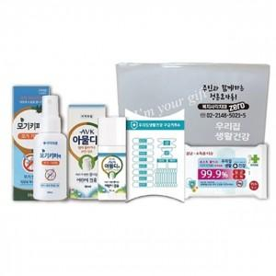

【상세/제작정보】 | <p>** 배송비- 한박스/40개 6500원 별도</p>

【인쇄/포장옵션】 | 실크 / 포장지포장

【공급단가】 | 수량 | 100~ | 300~ | 500~ | 1,000~ | 3,000~
*VAT별도 | 단가 | 8,400원 | 8,100원 | 7,900원 | 7,750원 | 7,650원

【상품 URL】 | https://dev.easy1.co.kr:443/src/goods_detail.php?gdno=27224

